关系图
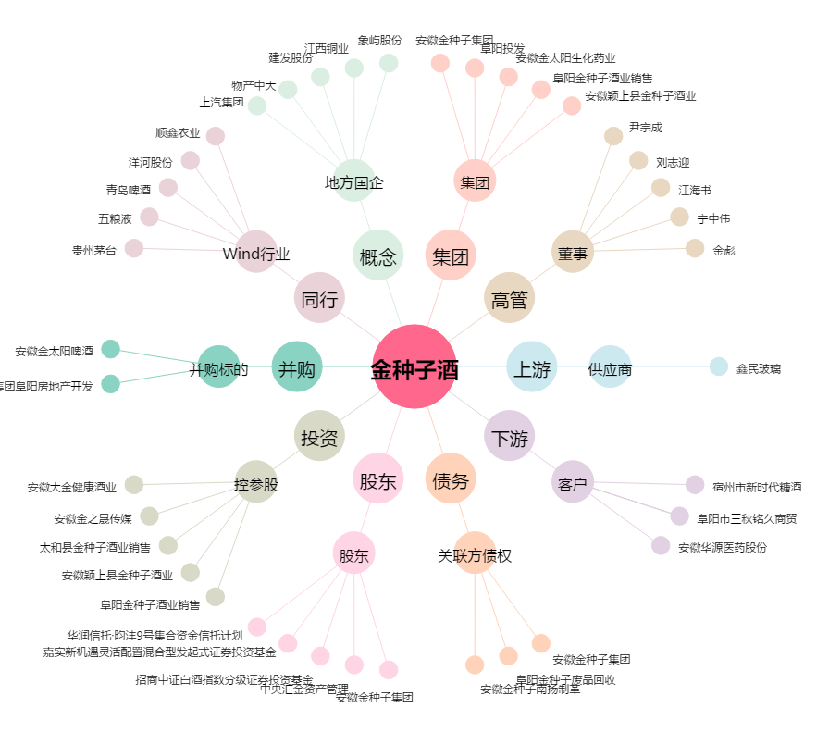
金种子酒[600199.SH] - 关系概览图

